Protokol
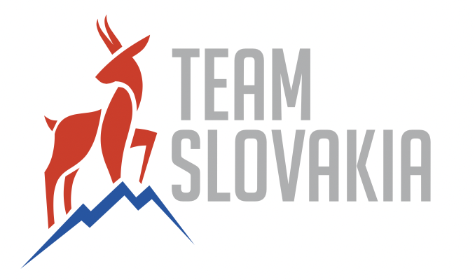 OPONENTÚRA HARMONOGRAMU ŠPORTOVEJ PRÍPRAVY 2023
Športovec (meno, priezvisko a vek): |  | Richard Nagy
Šport a disciplína: |  | Plávanie, 400PP
Rezortné stredisko vrcholového športu: |  | VŠC Dukla Banská Bystrica
Člen klubu: |  | ŠK Dukla Banská Bystrica
Vypracoval (meno, priezvisko, kontakt): |  | Richard Nagy
Osobný tréner (meno, priezvisko, kontakt): |  | Mike Taylor, mike.taylor@cosss.co.uk
Termín a miesto oponentúry: |  | On-Line
Najlepší výsledok 2021/2022 |  | 8. miesto ME, 8. miesto MS25
Výkonnostný cieľ 2023: |  | Top 15 na MS v disciplíne 400PP, Finále na ME25, Splniť limit na OH 2024
1/ Hodnotenie výsledkov v predchadzajúcej sezóne + systém postupu na vrcholné podujatia v sezóne následujúcej ME, MS, OH
Finálové účasti na ME a MS25c(2x8. miesto, Návrat k forme z roku 2015, Prekonané SK rekordy. Cieľom na 2023 je splniť limit na OH 2024, kvalifikačné obdobie začína 1.3.2023

2/ Špeciálne a základné materiálne vybavenie športovca a jeho podporného tímu...
Plavky a plavecké pomôcky - špecifická príprava vo vode. Skialp, beh, bežky, bicykel - nešpecifická a kondičná príprava.

3/ Štruktúra a obsah špeciálnej prípravy...
7 - 10 x 2h tréningové jednotky vo vode týždenne (Najčastejšie 9x2h), množstvo kilometrov a miera intenzity v tréningu sa mení v závislosti od obdobia. Trénuje sa 6 dní v týždni, nedeľa býva voľná. Letná sezóna je rozdelená do dvoh 4 makrocyklov. 1. - Január - Apríl s cieľom kvalifikovať sa na MS/OH. 2 - Apríl - Júl s vrcholom na MS vo Fukuoke. Zimná sezóna je kratšia s jedným vrcholom a to na ME v Rumunsku.

4/ Štruktúra a obsah kondičnej prípravy...
4 tréningové jednotky týždenne, 2x posilovňa, 2x kompenzačné a špecifické cviky (expandre, mobility, shoulder robustness...)

5/ Dietologický režim, programy a doplnky výživy...
Spolupráca s nutričným poradcom, zabezpečená cez City of Sheffield Swim Squad

6/ Zdravotná starostlivosť, antidoping, funkčná diagnostika a zdravotný stav športovca v súčinnosti s externými lekármi...
Sportmed, Funkčná diagnostika v spolupráci s VŠC Dukla BB a Jánom Blanárom

7/ Psychické zaťaženie a jeho nadstavenie v procese športovej prípravy resp. smerom k podaniu max. špecifického výkonu...

8/ Kontrola základných pohybových schopností a špecifických pohybových činností so zameraním na samotný športový výkon...
Hallam University Sport Science Department a COSSS - videoanalýza, konzultácie s fyzioterapeutmi, Ján Blanár - fyzioterapia, Sportmed

9/ Zloženie podporného tímu resp. mikrotímu, ktorý sa podieľa na komplexnej športovej príprave športovca počas celého RTC...
Tréneri: Mike Taylor (Sheffield) Luka Gabrilo (Zenta), Fyzioterapeut: Lee Higgingbottom (Sheffield) Ján Blanár (SVK, Dukla) Nutričný poradca : Laura Salmon (Sheffield), Kondičný tréner: Nathan Wyche, Zdravotná starostlivosť: Sportmed

10/ Stratégia a taktika plánovania štruktúry a obsahu športovej prípravy so zameraním na vrcholné podujatia RTC a ŠTC ...
Základ mojej prípravy prebieha v klube City of Sheffield Swim Squad v anglickom Sheffielde, kde od Covidovej pauzy spolupracujem s trénerom Mikom Taylorom, v tejto sezóne sa mi podarilo stať sa tiež súčasťou medzinárodného klubu Zenta ProSwimming s ktorými absolvujem niekoľko zahraničných sústredení v trvaní 2-3 týždne. Hlavnými pretekmi letnej sezóny bude Swim Open Stockholm, kde plánujem potvrdiť kvalifikačný čas na MS vo fukuoke, samotné MS a v zimnej svetový pohár a ME na 25m bazéne.

11/ Plánovanie rehabilitácie, regenerácie počas športovej prípravy a po ukončení RTC resp. ŠTC po ZOH...
1x do týždňa masáže, 1x do týždňa cvičenie s fyzioterapeutom, Denne strečing + kompenzačné cvičenia. Aktívny oddych/Dovolenka po sezóne 1 týždeň v zime, 2/3 týždne v lete.

12/ Náročnosť finančného zabezpečenia športovej prípravy športovca formou HŠP, štátne zdroje , reklamné zdroje a vlastné zdroje
Top Tím - Team Slovakia 20 000 eur, SPF - Top Tím 8 000 eur, Reprezentant ELITE - 10 500 eur, VŠC Dukla BB - 10 400 eur, Sponzor - Plavecké vybavenie v hdnote cca 1000 eur, Zamestnanie (AWB and Son, Sheffield, čiastočný úväzok) - 150 eur/týždeň

Požiadavky na dofinancovanie športovej prípravy 2022 nad rámec fixnej finančnej dotácie pridelenej športovcovi vo vyške: |  |  | 0.00 € | Čiastka / Eur
IBA športovci s výsledkom z predchádzajúceho roku na základe kritérií
1) | ...v prípade splnenie podmienok projektu vypište požiadavku na navýšenie fixne pridelenej čiastky v súlade s HŠP podľa priorít...
2) | ...v prípade splnenie podmienok projektu vypište požiadavku na navýšenie fixne pridelenej čiastky v súlade s HŠP podľa priorít...
3) | ...v prípade splnenie podmienok projektu vypište požiadavku na navýšenie fixne pridelenej čiastky v súlade s HŠP podľa priorít...
4) | ...v prípade splnenie podmienok projektu vypište požiadavku na navýšenie fixne pridelenej čiastky v súlade s HŠP podľa priorít...
5) | ...v prípade splnenie podmienok projektu vypište požiadavku na navýšenie fixne pridelenej čiastky v súlade s HŠP podľa priorít...
SŮHRNNÁ FINANČNÁ POŽIADAVKA NAD RÁMEC ZÁKLADNEJ DOTÁCIE TEAM SLOVAKIA 2023: |  |  |  | 0.00 €

Odporučania a závery Komisie pre oponentúru HŠP 2023: |  |  | Zodpovedný | Termín | Plnenie
a)
b)
c)
d)
e)

Komisia Team Slovakia 2023: Richard Galovič, Jozef Gönci, Dušan Šaradin, Miloš Bátovský, Peter Lopata, Marián Balaž, David Čihák
Zástupca strediska :
Tréneri:
Športovci:
Prizvaní účastníci:

Zápis: Ľubica Nemečková, Národné športové centrum |  |  |  | Overil: Richard Galovič

Dátum : .................................................................... |  |  |  | Dátum : ...........................................................

